Activos
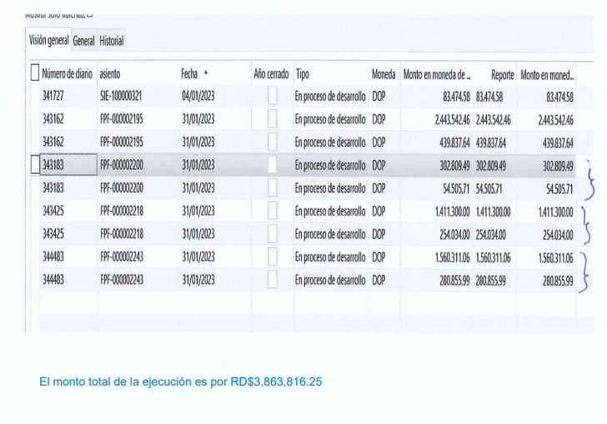
1206010001 | Maquinas y Equipos | 1,301,831.60 | 272.80 | 272.80 | 1,301,831.60 | -
1206010004 | Equipo de Computación | 77,987,226.59 | 302,809.49 | 0.00 | 78,290,036.08 | 302,809.49
12060109980003 | Accesorios Equipos de Cómputo y Otros | 866,233.13 | 5,931,055.17 | 5,931,055.17 | 866,233.13 | -
12060109980007 | Activo Fijo Inventariables | -35,229.94 | 6,830,670.93 | 3,269,664.17 | 3,525,776.82 | 3,561,006.76
 |  |  |  |  |  | 3,863,816.25
Objeto del gasto

